게임기(자산)
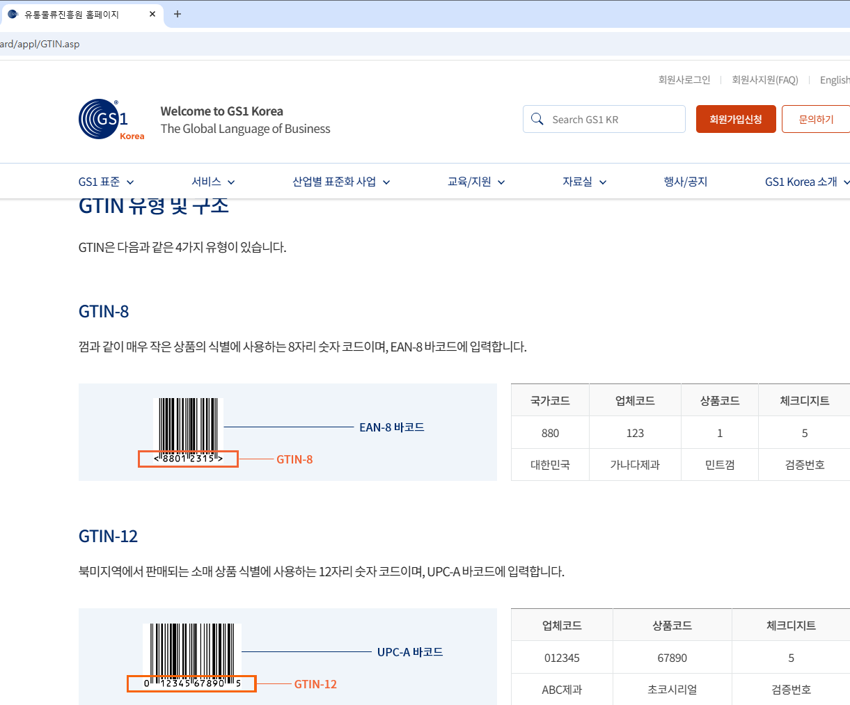
게임기 테이블(tbl_product)
Column | Data Type | Default | PK | FK | NN | Comment
pd_gtin | varchar(30) |  | O |  | O | GTIN(Global Trade Item Number) 유통표준코드
staff_id | char(20) |  |  | O | O | 직원 아이디
pd_no | int |  |  |  | auto_increment | 제품번호
pd_type | varchar(20) |  |  |  | O | 제품유형
pd_name | varchar(50) |  |  |  | O | 제품이름
pd_thumbnail | varchar(100) |  |  |  |  | 제품사진
pd_rental_price | int |  |  |  |  | 대여가격
pd_manufac_com | varchar(50) |  |  |  |  | 제조사
pd_year | char(10) |  |  |  |  | 제조연도
pd_content | text |  |  |  |  | 제품상세설명
pd_call_number | varchar(30) |  |  |  | O | 청구기호
pd_rent_able | int | 0 |  |  |  | 대여가능여부(0:불가 1:대여중 2:입고 대기중) - 사전 예약
pd_rent_length | int | 3 |  |  |  | 대여기간(최소 3일)
pd_regdate | datetime |  |  |  |  | 등록일
pd_moddate | datetime |  |  |  |  | 수정일
primary key (pd_no),
foreign key (staff_id) references tbl_staff (staff_id)
) comment '도서 테이블';

※ 배송비 항목도 추가해야 하나 고민

